Análisis
Requerimientos Técnicos ( Hardware & Software ) |  |  |  |  |  | Análisis Comparativo Tarifas Proveedores

Nº | Nombre | Imagen | Procesador | Detalles | Garantia | KATRONIX | Mercado libre | Éxito | ALKOSTO | HP STORE | LINIO | FALABELLA | TIENDAS OLIMPICA | CLARO STORE | TECHININ.COM | Precio más Bajo | Proveedor precio más Bajo | Precio más Alto | Proveedor precio más Alto | Diferencia entre Precio más Alto y más Bajo | Observaciones Generales | RECOMENDACIÓN
1 | Computador All in One HP 23.8" Pulgadas cb1005la - Intel Core i5 - RAM 8GB - Disco SSD 256 GB + Disco HDD 1 TB - Negro | 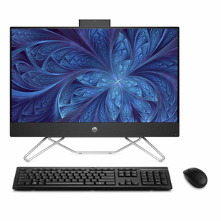 | Intel Core I5 de 12 generacion, 10 Nucleos y 12 subprocesos | MEMORIA RAM: DDR3 8 GB VELOCIDAD PROCESADOR 4.4 GHz DISCO DURO: 256 GB DE SDD Y 1000 GB DE HDD PANTALLA DE 23.8 P FULL HD TECLADO Y MOUSE INALAMBRICOS | 12 MESES | $ 2,999,000 | $ 3,200,000 | $ 2,860,000 | $ 2,856,000 | $ 2,980,000 | $ 3,120,000 | $ 2,900,000 | $ 3,000,000 | $ 2,990,000 | $ 3,100,000 | 2,856,000.0 | ALKOSTO | 3,200,000.0 | Mercado libre | 344,000.0 | Gran almacenacimeto | SI
2 | Computador All In One ASUS Vivo 21.5" Pulgadas V222FAK Intel Pentium Gold - RAM 8GB - Disco HDD 1TB – Negro |  | Intel Pentium de 2 Nucleos a 2,4 GHz | MEMORIA RAM: DDR3 8 GB VELOCIDAD PROCESADOR 2.4 GHz DISCO DURO: 1000 GB DE HDD PANTALLA DE 21.5 P FULL HD NO TIENE TARJETA GRAFICA | 12 MESES | $ 1,499,000 | $ 1,800,000 | $ 1,750,000 | $ 1,800,000 | $ 2,000,000 | $ 2,150,000 | $ 1,900,000 | $ 2,000,000 | $ 2,150,000 | $ 1,800,000 | 1,499,000.0 | KATRONIX | 2,150,000.0 | LINIO | 651,000.0 | Procesador no es muy potente | NO
3 | Computador All In One LENOVO 21,5" Pulgadas AIO 3 - Intel Pentium Gold - RAM 8GB - Disco SSD 256GB - Negro | 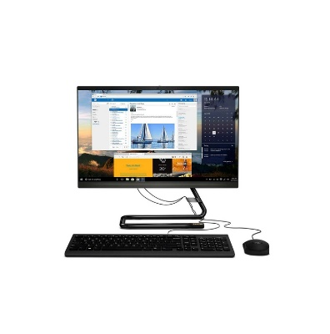 | INTEL PENTIUM DE 2 Nucleos a 3,4 GHz | MEMORIA RAM: DDR3 8 GB DISCO DURO: 256 GB DE SSD PANTALLA DE 215 PULGA FULL HD NO TIENE TARJETA GRAFICA VELOCIDAD PROCESADOR 3.4 GHz | 12 MESES | $ 1,699,000 | $ 1,800,000 | $ 1,750,000 | $ 1,750,000 | $ 1,750,000 | $ 1,800,000 | $ 1,900,000 | $ 1,800,000 | $ 2,000,000 | $ 2,150,000 | 1,699,000.0 | KATRONIX | 2,150,000.0 | TECHININ.COM | 451,000.0 | Procesador no es muy potente | NO
4 | Computador All in One HP 21.5" Pulgadas df1510la - Intel Core i3 - RAM 8GB - Disco SSD 256 GB - Negro | 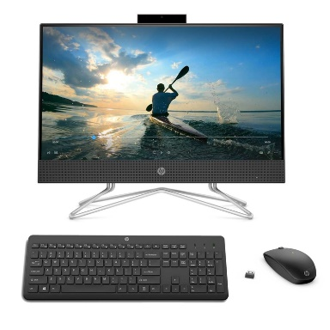 | INTEL CORE I3 DE 11 GENERACION CON 2 NUCLEOS Y 4 SUBPROCESOS | MEMORIA RAM: DDR3 8 GB DISCO DURO: 256 GB DE SSD PANTALLA DE 21.5 PULGA FULL HD NO TIENE TARJETA GRAFICA VELOCIDAD PROCESADOR 4.1 GHz TECLADO INALAMBRICO | 12 MESES | $ 1,899,000 | $ 1,750,000 | $ 2,000,000 | $ 2,100,000 | $ 2,150,000 | $ 1,950,000 | $ 1,899,000 | $ 2,100,000 | $ 1,750,000 | $ 2,115,000 | 1,750,000.0 | Mercado libre | 2,150,000.0 | HP STORE | 400,000.0 | Procesador perfecto para trabajo | SI
5 | Computador All in One HP 23.8" Pulgadas cb1006la - Intel Core i5 - RAM 8GB - Disco SSD 256 GB - Negro | 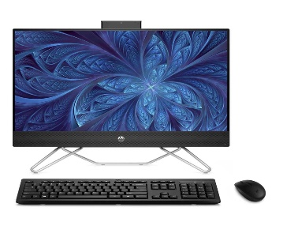 | Intel Core I5 de 12 generacion, 10 Nucleos y 12 subprocesos | MEMORIA RAM: DDR3 8 GB DISCO DURO: 256 GB DE SSD PANTALLA DE 23.8 PULGA FULL HD NO TIENE TARJETA GRAFICA VELOCIDAD PROCESADOR 4.4 GHz TECLADO INALAMBRICO | 12 MESES | $ 2,999,000 | $ 3,100,000 | $ 2,860,000 | $ 2,980,000 | $ 3,120,000 | $ 2,900,000 | $ 3,000,000 | $ 2,856,000 | $ 2,860,000 | $ 3,100,000 | 2,856,000.0 | TIENDAS OLIMPICA | 3,120,000.0 | HP STORE | 264,000.0 | Gran Pantalla | SI
6 | Computador All In One LENOVO 21.5" Pulgadas AIO 3 - AMD Ryzen 3 - RAM 8GB - Disco HDD 1TB - Negro | 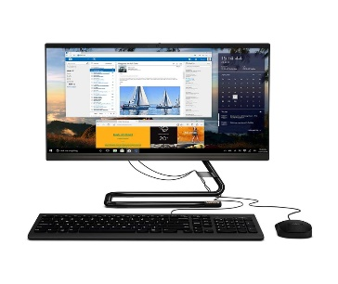 | AMD Ryzen 3 DE 2 NUCLEOS | MEMORIA RAM: DDR3 8 GB DISCO DURO: 1000 GB DE HDD PANTALLA DE 21.5 PULGA FULL HD NO TIENE TARJETA GRAFICA VELOCIDAD PROCESADOR 3.5 GHz TECLADO INALAMBRICO | 12 MESES | $ 1,649,000 | $ 1,750,000 | $ 2,000,000 | $ 2,150,000 | $ 1,950,000 | $ 1,899,000 | $ 2,100,000 | $ 2,000,000 | $ 2,115,000 | $ 1,899,000 | 1,649,000.0 | KATRONIX | 2,150,000.0 | ALKOSTO | 501,000.0 | Buen Almacenamineto | SI
7 | Computador All In One LENOVO 23,8" Pulgadas AIO 3 - AMD Ryzen 7 - RAM 8GB - Disco SSD 512GB - Blanco |  | AMD Ryzen 7 DE 8 NUCLEOS | MEMORIA RAM: DDR4 8 GB DISCO DURO: 512 GB DE SSD PANTALLA DE 23.8 PULGA FULL HD NO TIENE TARJETA GRAFICA VELOCIDAD PROCESADOR 4.3GHz | 12 MESES | $ 3,399,000 | $ 3,500,000 | $ 3,490,000 | $ 3,300,000 | $ 3,800,000 | $ 3,590,000 | $ 3,400,000 | $ 3,299,000 | $ 3,590,000 | $ 3,300,000 | 3,299,000.0 | TIENDAS OLIMPICA | 3,800,000.0 | HP STORE | 501,000.0 | Gran Procesador | SI
8 | Computador All in One HP 21.5" Pulgadas df1513la - Intel Core i3 - RAM 8GB - Disco SSD 512 GB - Negro | 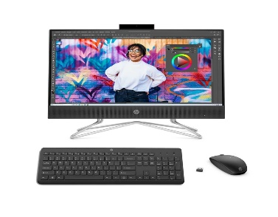 | INTEL CORE I3 DE 11 GENERACION DE 2 NUCLEOS Y 4 SUBPROCESOS | MEMORIA RAM: DDR3 8 GB DISCO DURO: 512 GB DE HDD PANTALLA DE 21.5 PULGA FULL HD NO TIENE TARJETA GRAFICA VELOCIDAD PROCESADOR 4.1 GHz TECLADO Y MAUSE INALAMBRICOS | 12 MESES | $ 2,399,000 | $ 2,500,000 | $ 2,490,000 | $ 2,399,000 | $ 2,600,000 | $ 2,299,000 | $ 2,500,000 | $ 2,359,000 | $ 2,400,000 | $ 2,600,000 | 2,299,000.0 | LINIO | 2,600,000.0 | HP STORE | 301,000.0 | Procesador perfecto para trabajo | NO
9 | Computador All In One LENOVO 21.5" Pulgadas AIO 3 - Intel Core i3 - RAM 4GB - Disco HDD 1TB - Blanco | 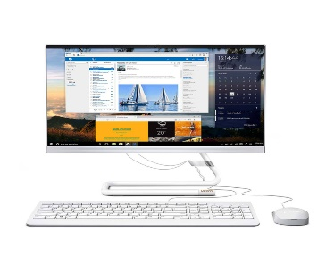 | INTEL CORE I3 DE 10 GENERACION DE 4 NUCLEOS | MEMORIA RAM: DDR3 4 GB DISCO DURO: 1000 GB DE HDD PANTALLA DE 21.5 PULGA FULL HD NO TIENE TARJETA GRAFICA VELOCIDAD PROCESADOR 3.8 GHz | 12 MESES | $ 1,499,000 | $ 1,750,000 | $ 1,750,000 | $ 1,800,000 | $ 2,000,000 | $ 2,150,000 | $ 1,900,000 | $ 2,000,000 | $ 1,800,000 | $ 1,900,000 | 1,499,000.0 | KATRONIX | 2,150,000.0 | LINIO | 651,000.0 | Buen Almacenamineto | SI
10 | Computador All in One ASUS Vivo 23.8" Pulgadas V241EAK - Intel Core i5 - RAM 8GB - Disco SSD 512 GB - Negro | 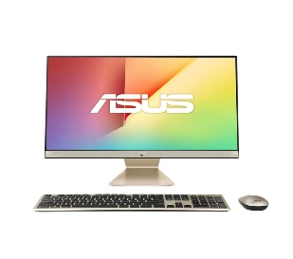 | INTEL CORE I5 DE 11 generacion, 4 Nucleos y 4 subprocesos | MEMORIA RAM: DDR3 8 GB DISCO DURO: 512 GB DE SDD PANTALLA DE 23.8 PULGA FULL HD NO TIENE TARJETA GRAFICA VELOCIDAD PROCESADOR 2.4 GHz | 12 MESES | $ 2,899,000 | $ 3,200,000 | $ 2,860,000 | $ 2,856,000 | $ 2,980,000 | $ 3,120,000 | $ 2,900,000 | $ 3,000,000 | $ 2,990,000 | $ 3,100,000 | 2,856,000.0 | ALKOSTO | 3,200,000.0 | Mercado libre | 344,000.0 | Procesador perfecto para trabajo | SI

 |  |  |  |  | Plazo Entrega de Proveedor (Plazo Máximo Entrega en días) | 1 | 7 | 7 | 6 | 1 | 7 | 12 | 5 | 7 | 9
 |  |  |  |  | Cantidad Mínima Pedido de Proveedor | 1 | 1 | 1 | 1 | 1 | 1 | 1 | 1 | 1 | 1
 |  |  |  |  | Plazo Pago Proveedor en días | 30 | 60 | 90 | 15 | 30 - 60 | 30 - 60 - 90 | 30 | 30 | 30 | 30

